المؤشرات الكلية

سوق العراق للاوراق المالية
جلسة الخميس 2025/10/2 |  |  |  | تقرير أسعار الأسهم المتداولة واخبار الشركات
الجلسة (175)

الاسهم المتداولة المدرجة و OTC |  |  | 754,432,804 |  |  | قيمة الأسهم المتداولة المدرجة و OTC |  | 718,529,139 |  |  | صفقات الشركات المدرجة وOTC | 637
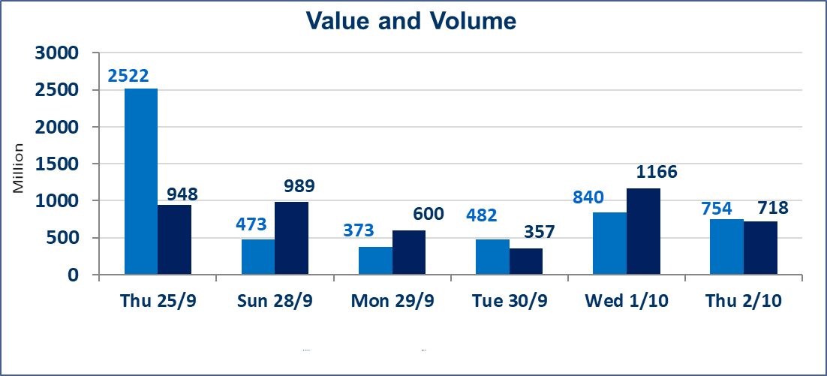
المؤشر60 ISX اليوم | 961.81 |  | نقطة |  |  | المؤشر15 ISX اليوم | 1131.26 | نقطة
المؤشر 60 ISX السابق | 965.71 |  | نقطة |  |  | المؤشر 15 ISX السابق | 1132.49 | نقطة
نسبة التغير | -0.40 |  | % |  |  | نسبة التغير | -0.11 | %
عدد النقاط | -3.90 |  | نقطة |  |  | عدد النقاط | -1.23 | نقطة

الشركات المدرجة | 104 | OTC | 11 | 115 |  | الشركات غير المتداولة المدرجة | 45 | OTC | 9 | 54
الشركات المتداولة | 42 | OTC | 1 | 43 |  | الشركات المرتفعة |  |  | 8
شركات الهيئة العامة |  |  |  | 7 |  | الشركات المنخفضة |  |  | 17
الموقوفة بقرار من هيأة الأوراق المالية |  |  |  | 10
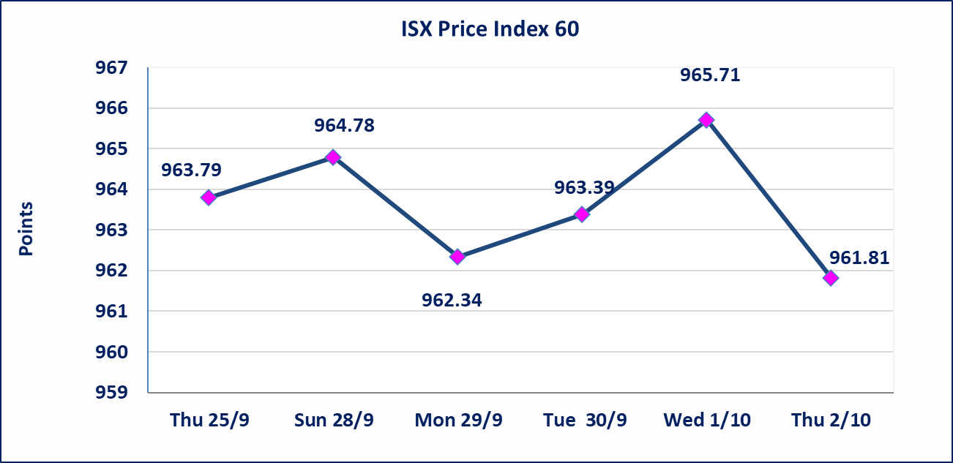
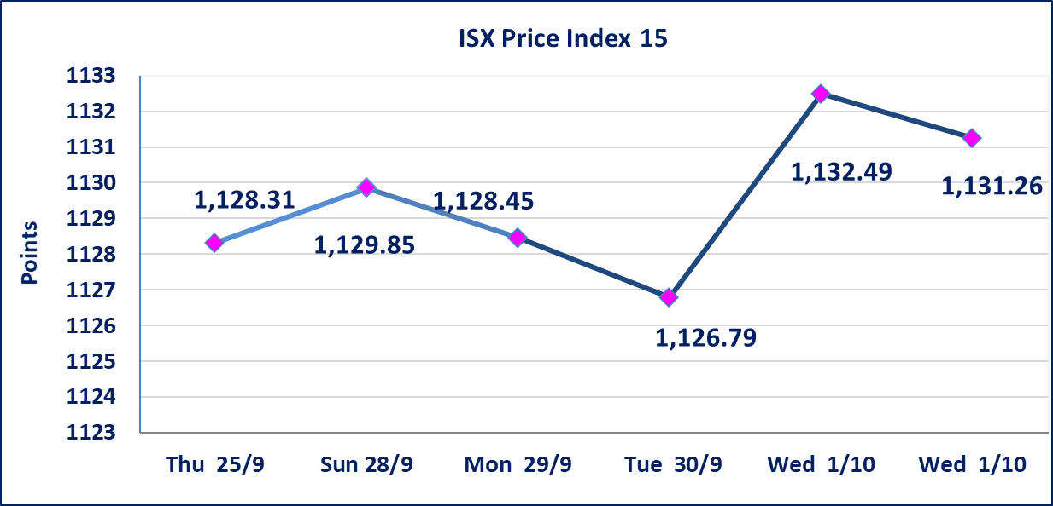

سندات اعمار الاصدارية الاولى | ايقاف التداول على سندات اعمار الاصدارية الاولى (500) الف اعتبارا من جلسة 2025/9/25.
سندات بناء الاصدارية الاولى | ايقاف التداول على سندات بناء الاصدارية الاولى (1,000,000) اعتبارا من جلسة 2025/9/25.
الحد الأعلى والادنى للتغير في السعر | نسبة التغير في المنصة النظامية (15%)، نسبة التغير في المنصة الثانية (20%)، نسبة التغير في المنصة الثالثة (5%) إرتفاعاً وإنخفاضاً من سعر الاغلاق السابق.
Web site : www.isx-iq.net E-mail : info-isx@isx-iq.net |  |  |  |  | 07834000034 - 07711211522 : ص . ب :3607 العلوية الهاتف |  |  |  |  |  | بغداد /الكرادة/ قرب المسرح الوطني /مجاور مصرف الخليج التجاري

نسبة التغير
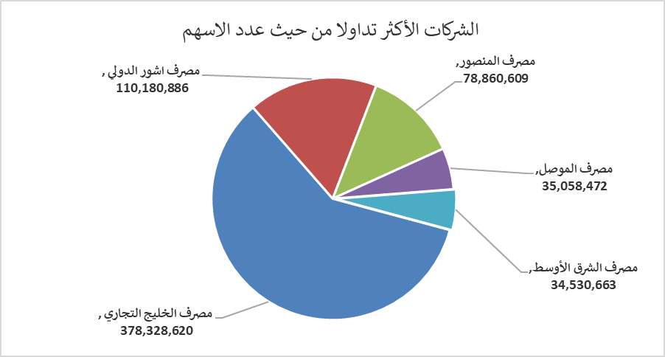
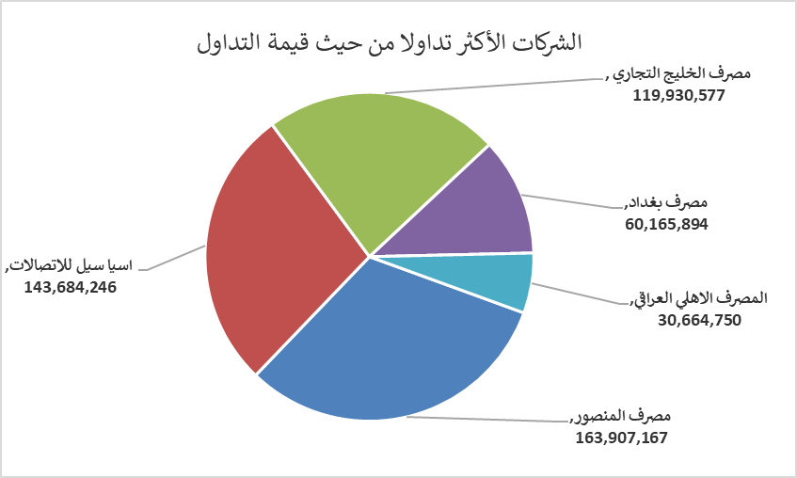
الشركات الأكثر ارتفاعاً وانخفاضاً

نسبة التغير لاسعار الاغلاق الاكثر ارتفاعاً |  |  |  | نسبة التغير لاسعار الاغلاق الاكثر انخفاضاً
اسم الشركة | اغلاق | التغير(%) | الاسهم المتداولة | اسم الشركة | اغلاق | التغير (%) | الاسهم المتداولة
مصرف العطاء الاسلامي | 0.100 | 11.11 | 100,149 | الخليج للتأمين | 0.580 | -13.43 | 69,195
فندق فلسطين | 29.510 | 4.98 | 781,172 | مصرف الموصل | 0.160 | -5.88 | 35,058,472
المواد الانشائية الحديثة | 0.470 | 4.44 | 100,000 | النخبة للمقاولات العامة | 0.850 | -5.56 | 1,725,144
فندق السدير | 24.600 | 2.07 | 262,409 | انتاج الالبسة الجاهزة | 2.060 | -4.19 | 300,000
فنادق عشتار | 9.550 | 1.60 | 490,875 | العراقية لتصنيع التمور | 2.710 | -3.90 | 2,000,000

الشركات الاكثر نشاطا حسب الاسهم المتداولة (حجم التداول) |  |  |  | الشركات الاكثر نشاطا حسب القيمة المتداولة
اسم الشركة | اغلاق | التغير(%) | الاسهم المتداولة | اسم الشركة | اغلاق | التغير (%) | القيمة المتداولة
مصرف الخليج التجاري | 0.320 | -5.88 | 378,328,620 | مصرف المنصور | 2.080 | 0.00 | 163,907,167
مصرف اشور الدولي | 0.250 | -3.85 | 110,180,886 | اسيا سيل للاتصالات | 12.100 | 0.00 | 143,684,246
مصرف المنصور | 2.080 | 0.00 | 78,860,609 | مصرف الخليج التجاري | 0.320 | -5.88 | 119,930,577
مصرف الموصل | 0.160 | -5.88 | 35,058,472 | مصرف بغداد | 3.620 | -0.28 | 60,165,894
مصرف الشرق الأوسط | 0.070 | 0.00 | 34,530,663 | المصرف الاهلي العراقي | 4.090 | -0.24 | 30,664,750

